Plano de Ensino
PLANO DE ENSINO
Curso: |  | Técnico em Desenvolvimento de Sistemas |  | Docente : Wellington Fábio de O. Martins |  | Aprovação : |  | Turma:
 |  |  |  | Data: 22/01/2026 |  | Data: / /2026
Unidade Curricular: |  | Projetos de Software 2 |  | Carga Horária Presencial: 60 |  | Assinatura e Carimbo
 |  |  |  | Carga Horária Não-Presencial: 0
Objetivo: |  | Desenvolver capacidades técnicas e socioemocionais para a elaboração de soluções em software utilizando as ferramentas e metodologias de projeto. |  | Carga Horária Total: 60

Plano de Aula e Cronograma
Data | Aulas | Capacidades | Conhecimentos | Estratégias de Ensino e de Aprendizagem | Recursos didáticos | Intervenção Mediadora |  | Estratégias, técnicas e instrumentos de avaliação
Dia01 Dia02 Dia03 | 9 | 3 Projetar os componentes do sistema considerando as plataformas computacionais | 2 Metodologias de desenvolvimento 2.1. Clássicas 2.1.1. Definição 2.1.2. Características 2.1.3. Aplicabilidade 2.1.4. Fases de desenvolvimento 2.2. Ágeis 2.2.1. Aplicabilidade 2.2.2. Fases de desenvolvimento | Aula expositiva, demonstração, atividade prática. | Projetor Multimídia, Computador com acesso a internet, Quadro Branco. | Quais as principais metodologias clássicas? Quais as principais metodologias clássicas? O que é um projeto de software? |  | Pesquisa utilizando a internet sobre as metodologias clássicas. Trabalho em grupo.
Dia04 Dia05 Dia06 Dia07 | 12 | 4 Definir os recursos humanos e materiais para o desenvolvimento dos componentes 5 Elaborar cronograma das etapas sequenciadas do desenvolvimento dos componentes, considerando a integração com outros profissionais envolvidos no projeto 6 Definir o custo estimado para o desenvolvimento dos componentes | 3 Metodologia de gerenciamento de projeto 3.1. Escopo 3.2. Revisão dos objetivos 3.3. Análise de riscos 3.4. Cronograma 3.5. Recursos 3.6. Custos | Aula expositiva, demonstração, atividade prática, Trabalho em grupo. |  | O que é escopo do projeto?Quais as diferenças objetivo geral e os específicos? O que é gráfico de Gantt? Para que serve o quadro Canva? Para que serve a Matriz SWOT? Como calcular os custos de um projeto de software? |  | Atividade Individual de pesquisa. Trabalho em Grupo.
Dia08 Dia09 Dia10 Dia11 Dia12 | 15 | 7 Definir os softwares a serem utilizados no desenvolvimento do sistema 8 Definir as dependências de software considerando os componentes do sistema, para a sua implantação 10 Implementar as funcionalidades de acordo com os requisitos definidos | 4 Apresentação do projeto 4.1. Definição dos recursos necessários 4.2. Definição da programação 4.2.1. Tempo 4.2.2. Local 4.2.3. Público (participantes) | Aula expositiva, Trabalho em Grupo, Atividade Prática, Seminário. |  | Qual a framework mais adequado para o desenvolvimento de uma solução Web? Qual IDE é mais adequada para o framework escolhido? Como o grupo foi dividido? Quais as responsabilidades de cada integrante do grupo? Quem vai apresentar o Projeto e por que? |  | Atividade prática de desenvolvimento de uma sprint de um projeto de software que solucione uma parte de um problema cotidiano de uma empresa proposto pelo instrutor e/ou alunos através de brainstorm. Apresentação dos resultados em forma de seminário.
Dia13 Dia14 Dia15 Dia16 Dia17 | 15 | 8 Definir as dependências de software considerando os componentes do sistema, para a sua implantação 9 Elaborar documentação técnica do sistema 10 Implementar as funcionalidades de acordo com os requisitos definidos | 4 Apresentação do projeto 4.1. Definição dos recursos necessários 4.2. Definição da programação 4.2.1. Tempo 4.2.2. Local 4.2.3. Público (participantes) | Aula expositiva, Trabalho em Grupo, Atividade Prática, Seminário. |  | O que é front-end? O que é back-end? O que é programação Mobile? Todos cumpriram o cronograma de acordo com o que foi definido? |  | Atividade prática de desenvolvimento de uma sprint de um projeto de software que solucione outra parte de um problema cotidiano de uma empresa.
Dia18 Dia19 Dia20 | 9 | 11 Pesquisar em diversas fontes de informação tendo em vista as melhores práticas de mercado considerando, inclusive, a performance e a qualidade de software 1. Demonstrar autogestão 2. Demonstrar pensamento analítico 3. Demonstrar inteligência emocional 4 Demonstrar autonomia | 4.2. Definição da programação 4.2.1. Tempo 4.2.2. Local | Solução de Desafio Individual, Atividade Prática. | Computador com acesso a internet, Quadro Branco. | Quais as dificuldades em desenvolver utilizando uma linguagem nova pesquisada com ajuda de IA? Como a IA pode te ajudar e não fazer por você? Quais orientações você pode dar para a IA te servir de copiloto? |  | Atividade prática solucionando um problema proposto pelo instrutor com auxilio de IA em uma libguagem de programação não estudada no curso.
Total | 60
Avaliação Formativa - Projeto
Contextualização:
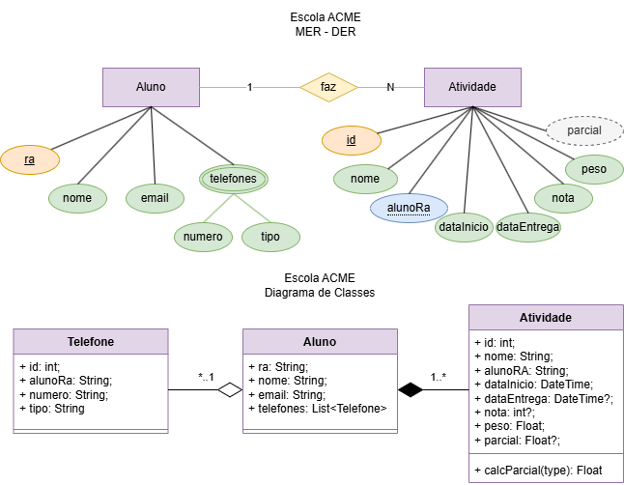 Você faz parte de uma equipe de programadores e o SCRUM Master alocou você a um projeto e designou tarefas/requisitos para você desenvolver durenta este período: Descrição do projeto: A ESCOLA ACME tem atuado em nossa cidade com ótimo atendimento e confiabilidade, é nossa cliente e necessita de um sistema Web para registro das atividades e notas de seus alunos. O P.O. após uma visita ao cliente, elaborou o DER e UML DC(Diagrama de Classes) a seguir e elencou os requisitos funcionais.
Desafios:
Divida as tarefas / requisitos com os integrantes do seu grupo e desenvolva as funcionalidades conforme requisitos funcionais e casos de teste: Escopo do projeto / Backlog do projeto: Requisitos funcionais [RF001] O sistema deve permitir o CRUD de Alunos, A tela principal deve ter links / menu para acesso a cada funcionalidade em forma de tela ou modal, sua equipe pode ser criativa para desenvolver os layouts de tela que serão apresentados poseriormente para a aprovação do cliente. [RF001.1] O sistema deve permitir o CRUD de telefones, pois cada aluno pode possuir 0 ou vários telefones de tipos diferentes como celular, fixo ou comercial. [RF001.2] A rota read do aluno deve mostrar os dados de todos os alunos e seus respectivos telefones. [RF001.3] A rota readOne do aluno deve mostrar os dados de um aluno específico, seus telefones e suas atividades. [RF002] O sistema deve permitir o CRUD de Atividades. [RF002.1] O sistema deve associar a atividade a um aluno. [RF002.2] Ao cadastrar uma nova atividade create no controller, a dataInicio deve ser gerada pelo Banco de Dados @dedault(now()). [RF002.3] Ao cadastrar uma nova atividade create no controller, a dataEntrega, a nota e a parcial podem ser nulas "?" pois serão preenchidas na rota update quando o aluno entregar e o professor corrigir. [RF002.4] Se ao realizar update o campo nota for enviado o sistema deve calcular a parcial com a formula "nota * peso / 10". Casos de teste [CT001] Deve ser cadastrado pelo menos 5 alunos. [CT002] Deve ser cadastrado ao menos 1 telefone para cada aluno. [CT002.1] Pelo menos dois alunos devem ter dois ou mais telefones cadastrados. [CT003] Cadastre, altere e exclua um aluno. [CT004] Cadastre uma atividade para cada aluno. [CT004.1] Pelo menos um aluno deve ter duas ou mais atividades cadastradas. [CT005] Cadastre, altere e exclua uma atividade.
Entregas:
Eleja um integrante do grupo que crie um repositório público no github colocando os outros integrantes como colaboradores, e envie o endereço do repositório para o instrutor para que no papel de "SCRUM Master", possa validar suas implementações e enviar para outros times testar como QA (Quality Aanalists). O projeto deve seguir a seguinte estrutura de pastas: api/ contendo o código fonte do projeto docs/ contendo a documentação básica do projeto, Cronograma / Gráfico Gantt, Requisitos funcionais ilustrados com Diagramas de Casos de Uso, Tabela de Custos, DER e Diagrama de Classes que já foi fornecido. docs/prints contendo prints de cada caso de teste. (Integração "Insomnia" e Ponto a Ponto "Front-End") web/ contendo o código fonte da UI (User Interface)/Front-End. Arquivo README.md com as informações da descrição do projeto, tecnologias utilizadas e o passo a passo / tutotial de como executar o projeto localmente.
Instrumento de Registro
Fundamentos ou Capacidades |  |  | Critérios |  |  | Alunos
 |  |  |  |  |  | 1 | 2 | 3 | 4
Técnicos | 3 Projetar os componentes do sistema considerando as plataformas computacionais |  | Planejou a solução esboçando a UI através de wireframes na ferramenta Figma, Canvas, caderno ou outras como ponto de partida.
 | 4 Definir os recursos humanos e materiais para o desenvolvimento dos componentes |  | Distrubuiu as terefas/requisitos entre os integrantes do curso, ajudando-se a alcançar os objetivos descridos nas entregas.
 | 5 Elaborar cronograma das etapas sequenciadas do desenvolvimento dos componentes, considerando a integração com outros profissionais envolvidos no projeto |  | Elaborou um cronograma utilizando como ferramenta o Gráfico Gantt
 | 6 Definir o custo estimado para o desenvolvimento dos componentes |  | Elaborou a tabela de custos do projeto
 | 7 Definir os softwares a serem utilizados no desenvolvimento do sistema |  | Implementou uma solução para o projeto utilizando os frameworks e linguagens estudades nos outros componentes do curso ou pesquisados em uma das diversas fontes de informação.
 | 8 Definir as dependências de software considerando os componentes do sistema, para a sua implantação |  | Utilizou um gerenciador de dependências como npm, yarn ou outro dependendo do framework escolhido.
 | 10 Implementar as funcionalidades de acordo com os requisitos definidos |  | Implementou cada uma das funcionalidades solucionando o requisito funcional específico.
 | 11 Pesquisar em diversas fontes de informação tendo em vista as melhores práticas de mercado considerando, inclusive, a performance e a qualidade de software |  | Pesquisou em foruns, IAs Generativas (Como apoio e entendimento do que foi gerado) e outras fontes que efetivaram a implementação das soluções durante a implementação.
Socio Emocionais | 1. Demonstrar autogestão |  | Cumpriu as metas executando as atividades estabelecidas, cooperando para o sucesso do grupo
 | 2. Demonstrar pensamento analítico |  | Compreende como os elementos do sistema se relacionam, como a solução é aplicada para resolver o problema proposto
 | 3. Demonstrar inteligência emocional |  | Se dedicou ao aprendizado para compreender o mínimo sobre as tarefas designadas e cumprí-las

TABELA DE NÍVEIS DE DESEMPENHO |  |  |  |  | EQUIVALÊNCIA DE NOTAS
8 | Acertou todos os critérios críticos e desejáveis. |  |  |  | 100
7 | Acertou todos os critérios críticos e pelo menos 5 dos 6 desejáveis |  |  |  | 95
6 | Acertou todos os critérios críticos e pelo menos 4 dos 6 desejáveis |  |  |  | 90
5 | Acertou todos os critérios críticos e pelo menos 3 dos 6 desejáveis |  |  |  | 80
4 | Acertou todos os critérios críticos e pelo menos 2 dos 6 desejáveis |  |  |  | 70
3 | Acertou todos os critérios críticos e pelo menos 1 dos 6 desejáveis |  |  |  | 60
2 | Acertou todos os critérios críticos |  |  |  | 50
1 | Não acertou todos os critérios críticos |  |  |  | 30

 |  |  | Legenda: | Atingiu | Não Atingiu
 |  |  | Críticos | 1 | 0 | S | Somativa
 |  |  | Desejáveis
ANEXOS

Projeto 2
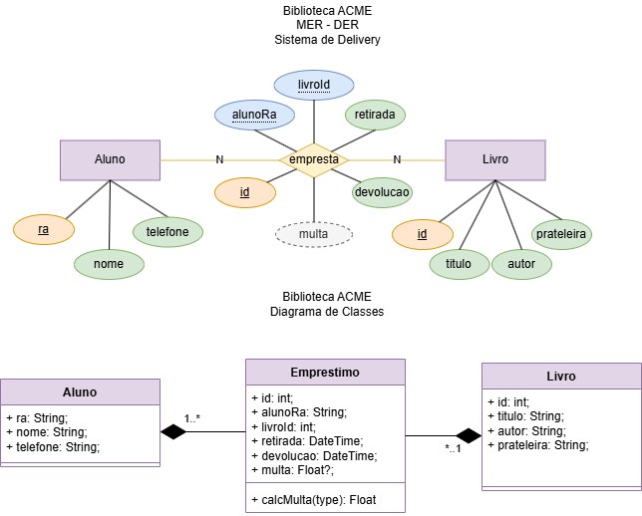
Avaliação Formativa - Situação Problema
Contextualização:
Você faz parte de uma equipe de programadores e o SCRUM Master alocou você a um projeto e designou tarefas/requisitos para você desenvolver durenta este período: Descrição do projeto: A BIBLIOTECA ACME é a biblioteca da escola ACME, é nossa cliente e necessita de um sistema Web para registro dos empréstimos de livros. O P.O. após uma visita ao cliente, elaborou o DER e UML DC(Diagrama de Classes) a seguir e elencou os requisitos funcionais.

Desafios:
Divida as tarefas / requisitos com os integrantes do seu grupo e desenvolva as funcionalidades conforme requisitos funcionais e casos de teste: Escopo do projeto / Backlog do projeto: Requisitos funcionais [RF001] O sistema deve permitir o CRUD de alunos. [RF001.1] A rota readOne do aluno deve mostrar os dados de um aluno e seus empréstimos, contendo os dados dos livros emprestados. [RF002] O sistema deve permitir o CRUD de emprestimo. [RF002.1] O sistema deve associar o emprestimo a um aluno e a um livro. [RF002.2] Ao cadastrar um novo emprestimo create no controller, a data e hora da retirada deve ser gerada pelo Banco de Dados @dedault(now()). [RF002.3] Ao cadastrar uma novo emprestimo create no controller, a devolucao, deve ser nula "?" pois será preenchida na rota update quando o aluno devolver o livro. [RF002.4] Se ao realizar update o campo devolucao for enviado o sistema deve calcular a multa que segue o seguinte critério: O aluno pode ficar apenas 3 dias com o livro. Se a data da devolução for mais de três dias após a data da retirada, deverá ser cobrada uma multa de 10.00 por dia. Casos de teste [CT001] Deve ser cadastrado pelo menos 5 alunos. [CT002] Cadastre, altere e exclua um aluno. [CT003] Deve ser cadastrado pelo menos 10 livros. [CT004] Cadastre uma emprestimo para cada aluno. [CT004.1] Pelo menos dois alunos devem ter dois ou mais emprestimos cadastrados. [CT004] Cadastre, altere e exclua um emprestimo. [CT005] Altere pelo menos dois emprestimos preenchendo a devolucao com data 4 dias maior que a retirada para testar o cálculo da multa.

Entregas:
Eleja um integrante do grupo que crie um repositório público no github colocando os outros integrantes como colaboradores, e envie o endereço do repositório para o instrutor para que no papel de "SCRUM Master", possa validar suas implementações e enviar para outros times testar como QA (Quality Aanalists). O projeto deve seguir a seguinte estrutura de pastas: api/ contendo o código fonte do projeto docs/ contendo a documentação básica do projeto, Cronograma / Gráfico Gantt, Requisitos funcionais ilustrados com Diagramas de Casos de Uso, Tabela de Custos, DER e Diagrama de Classes que já foi fornecido. docs/prints contendo prints de cada caso de teste. (Integração "Insomnia" e Ponto a Ponto "Front-End") web/ contendo o código fonte da UI (User Interface)/Front-End. Arquivo README.md com as informações da descrição do projeto, tecnologias utilizadas e o passo a passo / tutotial de como executar o projeto localmente.
Instrumento de Registro
Fundamentos e capacidades |  | Critérios |  |  | Aluno:
 |  |  |  |  | 0 = Não, 1= Sim
Técnicos | 3 Projetar os componentes do sistema considerando as plataformas computacionais | Planejou a solução esboçando a UI através de wireframes na ferramenta Figma, Canvas, caderno ou outras como ponto de partida.
 | 4 Definir os recursos humanos e materiais para o desenvolvimento dos componentes | Distrubuiu as terefas/requisitos entre os integrantes do curso, ajudando-se a alcançar os objetivos descridos nas entregas.
 | 5 Elaborar cronograma das etapas sequenciadas do desenvolvimento dos componentes, considerando a integração com outros profissionais envolvidos no projeto | Elaborou um cronograma utilizando como ferramenta o Gráfico Gantt
 | 6 Definir o custo estimado para o desenvolvimento dos componentes | Elaborou a tabela de custos do projeto
 | 7 Definir os softwares a serem utilizados no desenvolvimento do sistema | Implementou uma solução para o projeto utilizando os frameworks e linguagens estudades nos outros componentes do curso ou pesquisados em uma das diversas fontes de informação.
 | 8 Definir as dependências de software considerando os componentes do sistema, para a sua implantação | Utilizou um gerenciador de dependências como npm, yarn ou outro dependendo do framework escolhido.
 | 10 Implementar as funcionalidades de acordo com os requisitos definidos | Implementou cada uma das funcionalidades solucionando o requisito funcional específico.
 | 11 Pesquisar em diversas fontes de informação tendo em vista as melhores práticas de mercado considerando, inclusive, a performance e a qualidade de software | Pesquisou em foruns, IAs Generativas (Como apoio e entendimento do que foi gerado) e outras fontes que efetivaram a implementação das soluções durante a implementação.
Socio Emocionais | 4 Demonstrar autonomia | Questionou os intrutores ou colegas sobre dúvidas ou problemas ocorridos durante o desenvolvimento. Se propôs a resolver estes problemas
 | 2. Demonstrar pensamento analítico | Compreende como os elementos do sistema se relacionam, como a solução é aplicada para resolver o problema proposto
 | 3. Demonstrar inteligência emocional | Se dedicou ao aprendizado para compreender o mínimo sobre as tarefas designadas e cumprí-las

TABELA DE NÍVEIS DE DESEMPENHO |  |  |  | EQUIVALÊNCIA DE NOTAS
8 | Acertou todos os critérios críticos e desejáveis. |  |  | 100
7 | Acertou todos os critérios críticos e pelo menos 5 dos 6 desejáveis |  |  | 95
6 | Acertou todos os critérios críticos e pelo menos 4 dos 6 desejáveis |  |  | 90
5 | Acertou todos os critérios críticos e pelo menos 3 dos 6 desejáveis |  |  | 80
4 | Acertou todos os critérios críticos e pelo menos 2 dos 6 desejáveis |  |  | 70
3 | Acertou todos os critérios críticos e pelo menos 1 dos 6 desejáveis |  |  | 60
2 | Acertou todos os critérios críticos |  |  | 50
1 | Não acertou todos os critérios críticos |  |  | 30

 |  | Legenda: | Atingiu | Não Atingiu
 |  | Críticos | 1 | 0 | Somativa
 |  | Desejáveis
ANEXOS

